様式１ 投票用紙及び投票用封筒の請求書(記載例)
項目はプルダウンで選択可能です。
請求書
 | （市区町村名） |  |  |  |  |  |  |  |  |  |  |  |  | 令和 | 4 | 年 | × | 月 | ○ | 日
××市(区町村） |  |  | 選挙管理委員会委員長 殿 |  | 住所 |  | ○○市○○町○丁目○番地
 |  |  |  |  | 施設の名称 |  | 医療法人××会○○病院
 |  |  |  |  | 不在者投票管理者名 |  | 病院長 名古屋 太郎
 | 次の選挙人は、 | 令和４年執行の参議院議員通常選挙 |  | の当日、当 | （施設名）○○病院 |  |  |  |  |  |  |  |  | において | 入院中 |  |  |  |  |  | のため、
元号はプルダウンで選択可能です。
当 | （施設名）○○病院 |  |  |  | において投票する見込みであり、公職選挙法施行令第50条第4項（第51条第2項において準用する第50条第
4項）の規定による依頼があったので、次の選挙人に代わって、投票用紙（船員の不在者投票用紙）及び投票用封筒の交付を請求します。
選挙人名簿に記載されている住所 |  |  |  | 選挙人氏名 |  | 生年月日 |  |  |  |  |  |  | 請求の別 | 備考 |  | 投票区※ |  |  |  | 名簿番号※
××市××町×丁目×番地 |  |  |  | 三河 乙郎 |  | 昭和 | □ | 年 | ○ | 月 | × | 日 | 選挙区 |  |  |  |  |  |  |  |  | 入院中 | 明治 | 選挙区
 |  |  |  |  |  |  |  |  |  |  |  |  | 比例代表 |  |  |  |  |  |  |  |  | 入所中 | 大正
××市○○町○丁目○番地 |  |  |  | 尾張 甲子 |  | 昭和 | △ | 年 | × | 月 | ○ | 日 | 選挙区 |  |  |  |  |  |  |  |  |  | 昭和 | 比例代表
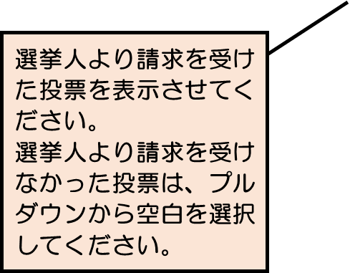
 |  |  |  |  |  |  |  |  |  |  |  |  | 比例代表 |  |  |  |  |  |  |  |  |  | 平成
 |  |  |  |  |  |  |  | 年 |  | 月 |  | 日 | 選挙区
 |  |  |  |  |  |  |  |  |  |  |  |  | 比例代表
 |  |  |  |  |  |  |  | 年 |  | 月 |  | 日 | 選挙区
 |  |  |  |  |  |  |  |  |  |  |  |  | 比例代表
 |  |  |  |  |  |  |  | 年 |  | 月 |  | 日 | 選挙区
 |  |  |  |  |  |  |  |  |  |  |  |  | 比例代表
 |  |  |  |  |  |  |  | 年 |  | 月 |  | 日 | 選挙区
 |  |  |  |  |  |  |  |  |  |  |  |  | 比例代表
 |  |  |  |  |  |  |  | 年 |  | 月 |  | 日 | 選挙区
 |  |  |  |  |  |  |  |  |  |  |  |  | 比例代表
備考 1 選挙人から公職選挙法施行令第50条第3項（点字投票）の申立ての依頼があった場合は、備考欄に「点字」と記載すること。
2 「請求の別」の欄は、いずれかの投票用紙等を請求しない場合には、その請求しないものを抹消すること。
3 ※欄は、記載しないこと。

